IZ2FLY Hexbeam e formule
Hexbeam |  | IZ2FLY |  | >>>>>>>>>>>>>>> | utilizzato filo isolato N07VK 1,5 mmq per impianti elettrici

Frequenza risonante con le lunghezze originali del filo nudo ma utilizzando filo isolato, per cui per il fattore allungamenmto risulta risonante ad una frequenza più bassa.
 |  |  |  | Inserire qui sotto
 | mm | mm | Frequ. risonante | la frequ. Centrale | mm | mm
BANDA | Spaz. Vert. | interspazio | con misure originali | desiderata | 1/2 DIPOLO | RIFLETTORE
20m | 925 | 445 | 13.690 | 14.100 | 5,371 | 10,153
17m | 480 | 155 | 17.380 | 18.100 | 4,127 | 7,817
15m | 325 | 100 | 20.240 | 21.100 | 3,515 | 6,674
12m | 225 | 125 | 23.900 | 24.940 | 2,957 | 5,636
10m | 100 | 100 | 27.200 | 28.300 | 2,603 | 4,974
6m | 0 | 0 | 49.600 | 50.150 | 1,431 | 2,828
 |  |  |  | Frequenza risonante | misure utilizzate

 |  |  |  |  |  |  |  |  |  |  | X=F2-F1*100/F1
mm | GT3TXQ | GT3TXQ | Riflettore | 1/2 Dipolo | GT3TXQ | GT3TXQ | GT3TXQ | GT3TXQ | Valori Fissi |  | X
 | spaz. Vert | Interspazio | L*3+R*2 | D1+D2 | D1 | D2 | L | R | S | Perimetro | -% | -mm | Perim. New
20m | 1,065 | 584 | 10,466 | 5,537 | 2,300 | 3,237 | 3,257 | 348 | 610 | 19,541 | 2.99 | 585 | 18,956
17m | 481 | 152 | 8,155 | 4,305 | 1,790 | 2,515 | 2,535 | 275 | 470 | 15,210 | 4.14 | 630 | 14,580
15m | 329 | 102 | 6,970 | 3,671 | 1,524 | 2,147 | 2,166 | 236 | 406 | 12,996 | 4.25 | 552 | 12,444
12m | 227 | 127 | 5,893 | 3,091 | 1,282 | 1,809 | 1,828 | 204 | 343 | 10,970 | 4.35 | 477 | 10,492
10m | 100 | 100 | 5,184 | 2,713 | 1,123 | 1,590 | 1,609 | 178 | 305 | 9,656 | 4.04 | 390 | 9,265
6m | 0 | 0 | 2,860 | 1,447 | 566 | 881 | 920 | 50 | 165 | 5,520 | 1.11 | 61 | 5,459

D1 | 20m | 2,231 |  |  | L | 20m | 3,159 |  |  | D2 | 20m | 3,140
 | 17m | 1,716 |  |  |  | 17m | 2,430 |  |  |  | 17m | 2,411
 | 15m | 1,459 |  |  |  | 15m | 2,074 |  |  |  | 15m | 2,056
 | 12m | 1,226 |  |  |  | 12m | 1,749 |  |  |  | 12m | 1,730
 | 10m | 1,077 |  |  |  | 10m | 1,544 |  |  |  | 10m | 1,526
 | 6m | 560 |  |  |  | 6m | 910 |  |  |  | 6m | 872

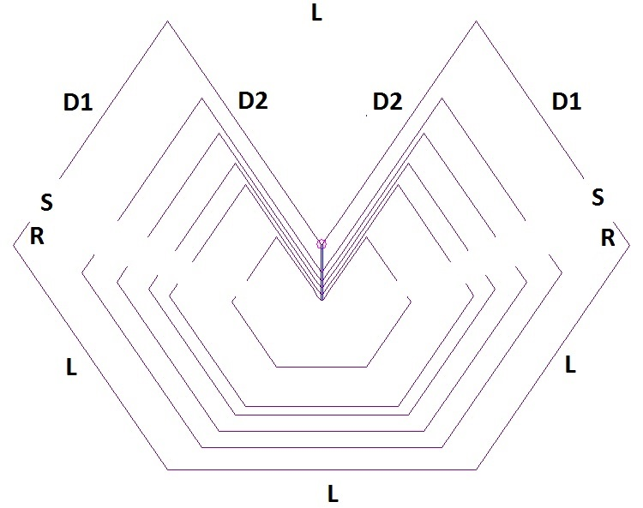
 |  | -mm | 1/2 DIPOLO NEW |  |  |  |  |  |  |  |  | -mm | RIFL. NEW
 | 20m | 166 | 5,371 |  |  |  |  |  |  |  | 20m | 157 | 10,153
mm da | 17m | 178 | 4,127 |  |  |  |  |  |  | mm da | 17m | 169 | 7,817
togliere | 15m | 156 | 3,515 |  |  |  |  |  |  | togliere | 15m | 148 | 6,674
ogni | 12m | 135 | 2,957 |  |  |  |  |  |  | ogni lato | 12m | 128 | 5,636
1/2 DIPOLO | 10m | 110 | 2,603 |  |  |  |  |  |  | RIFLETTORE | 10m | 105 | 4,974
originale | 6m | 16 | 1,431 |  |  |  |  |  |  | originale | 6m | 16 | 2,828

R | 20m | 338 |  |  |  |  |  |  |  | S | 20m | 610
 | 17m | 264 |  |  |  |  |  |  |  |  | 17m | 470
 | 15m | 226 |  |  |  |  |  |  |  |  | 15m | 406
 | 12m | 195 |  |  |  |  |  |  |  |  | 12m | 343
 | 10m | 171 |  |  |  |  |  |  |  |  | 10m | 305
 | 6m | 49 |  |  |  |  |  |  |  |  | 6m | 165

